type说明
说明：标红的字段为标记字段，仅仅做匹配，不做展示
type说明
type | name | 备注
basic_info | 表头数据
goods_info | 表体数据(主单)
container_info | 集装箱信息
different_info | 同报关单，在此处无实际意义
file_info | 上传的文件信息
ocr_alarm | 报警指标
complete | 完成制单,无实际意思，写死为100的
way_info | 运单信息
origin_certificate | 原产地证书信息
declaration_info | 申报报要素信息
attached_info | 附加信息，货物报关用

invoice_file_goods | 发票 | 新增
contract_goods | 合同 | 新增
box_list_goods | 箱单 | 新增
face_sheet_goods | 面单 | 新增

Sheet1
 |  | 识别
accountId | 用户id | account_id
id |  | callback | 回调服务地址
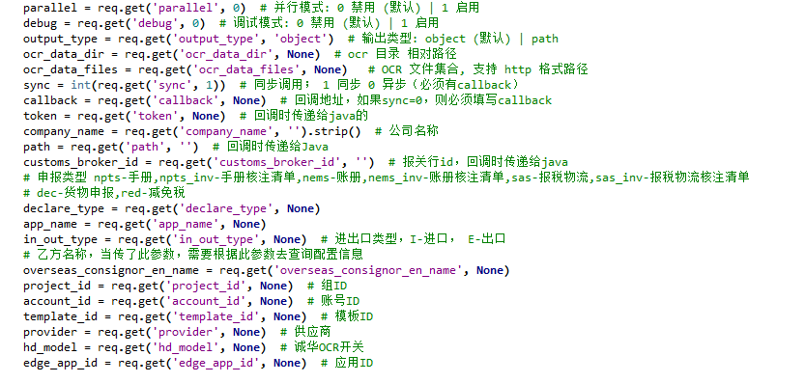
refreshToken |  | company_name | 上传客户
projectId | 组织id | customs_broker_id | 报关行id
customsBrokerId | 报关行id | debug
standardOrganizationId | 报关行id | declare_type | 申报类型（dec：货物申报；
standardOrganizationName | 报关行name | hd_model | 成华
roleId | 组织id | in_out_type | 进出口（I,E)
organizationId | 当前用户组织id | ocr_data_dir | 输出路径，服务器路径
organizationName | 当前用户组织名称 | output_type
organizationUnitId | 当前用户展示组织id | parallel | 并行模式
 |  | path | 传过去的路径
companyId | 公司id | project_id | 组织id
 |  | provider | 供应商
 |  | sync | 同步异步
 |  | ticket | 流水号

